Hilfe
Anwenderhilfe für Excel

 | Technische Hilfe |  |  | » Startseite

 | Zum komfortablen Umgang mit diesem und anderen Excel-Tools erläutern wir hier einige Funktionen, die Sie beim Arbeiten mit Excel häufig benötigen, wie etwa die Anpassung der Startseite an Ihre persönlichen Bedürfnisse oder die Möglichkeiten der Haufe Toolbar.

 | Startseite konfigurieren
 | Über den Link Startseite konfigurieren gelangen Sie in ein Dialogfeld, in dem Sie alle nötigen Anpassungen der Startseite vornehmen können. Hier können Sie weitere Tabellen einfügen, diese umbenennen oder löschen. Haben Sie eine Tabelle in der Liste markiert, können Sie mithilfe der Pfeiltasten die Reihenfolge der Tabellen ändern. Diese Änderung wirkt sich sowohl auf die Darstellung auf der Startseite aus, als auch auf die Position der Tabelle im Blattregister und im Listenfeld in der Toolbar.

 | 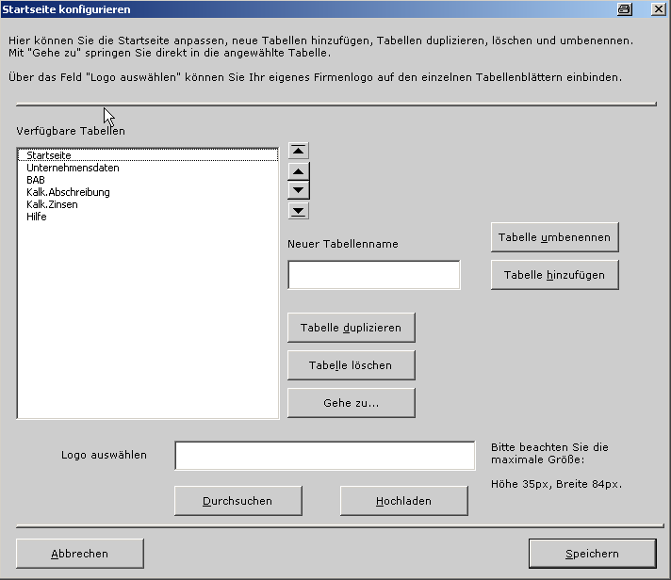

 | Klicken Sie auf Speichern, werden die vorgenommenen Änderungen wirksam und Sie springen zurück zur Startseite.

 | Wenn Sie eine Tabelle im Listenfeld ausgewählt haben, gelangen Sie über den Button Gehe zu direkt zur gewünschten Tabelle.

 | Möchten Sie eine Tabelle umbenennen, markieren Sie diese und vergeben Sie im nebenstehenden Feld einen neuen Namen. Mithilfe des Buttons Tabelle umbenennen werden die Änderungen gespeichert.

 | Logo auswählen
 | Über das Feld Logo auswählen können Sie Ihr eigenes Firmenlogo auf jeder Tabellenseite einbinden. Klicken Sie auf Durchsuchen, wählen Sie die gewünschte Datei aus und importieren Sie diese mithilfe des Buttons Hochladen. Bitte beachten Sie dabei unbedingt die maximale Größe des neuen Logos. Die Datei sollte die Maße 35 px (Breite) und 84px (Höhe) nicht überschreiten. Bitte achten Sie auch darauf, dass die Datei 50 KB nicht überschreitet.

 | Hinweis: | Bitte ändern Sie die Namen der Blattregister nur über das Dialogfeld Tabelle einfügen/Startseite konfigurieren auf der Startseite. Wenn Sie die Blattregister per Doppelklick umbenennen, funktionieren die Navigationslinks der Startseite bis zu einer Aktualisierung nicht mehr).

 | Haufe Toolbar
 | Die Haufe Toolbar ist das zentrale Navigationselement und erleichtert Ihnen die Navigation innerhalb des Tools. Hier werden ebenfalls die wichtigsten Funktionen für die Handhabung des Tools angeboten.

 | Mithilfe der Vor- und Zurück-Schaltflächen können Sie innerhalb der zuletzt aufgerufenen Seiten navigieren.
 | Über das Listenfeld rufen Sie direkt die gewünschten Tabellen auf.
 | Die wichtigsten Funktionen Speichern, Drucken, Kopieren und Einfügen werden ebenfalls zentral in der Toolbar angeboten

 | Optionen
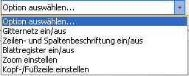
 |  |  | » Gitternetz ein/aus
 |  |  | » Zeilen- und Spaltenbeschriftung ein/aus
 |  |  | » Blattregister ein/aus
 |  |  | » Kopf- und Fußzeile anpassen
 |  |  | » Zoom einstellen

 | Gitternetz ein/aus
 | Mit Hilfe dieses Menübefehls können Sie die Anzeige des Gitternetzes ein- und ausschalten.

 | Zeilen- und Spaltenbeschriftung ein/aus
 | Mit Hilfe dieses Menübefehls können Sie die Anzeige der Zeilen- und Spaltenköpfe ein- und ausschalten.

 | Blattregister ein/aus
 | Mit Hilfe dieses Menübefehls können Sie die Anzeige der Blattregister ein- und ausschalten.

 | Kopf- und Fußzeile bearbeiten
 | Über diesen Menübefehl rufen Sie einen Dialog auf, in dem Sie Ihre Kopf- und Fußzeilen einstellen können. Auf dem Reiter Eingabe Daten können Sie Angaben zur Firma, zur Abteilung und zum Autor eintragen.
 | 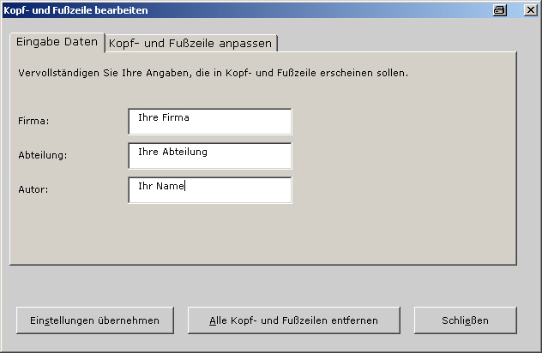
 | Auf dem Reiter Kopf- und Fußzeile anpassen können Sie auswählen, wo die gewünschten Angaben platziert werden sollen. Wählen Sie dazu den Bereich (Kopf- oder Fußzeile) aus, sowie die Platzierung (Links, Mitte oder Rechts).

 | 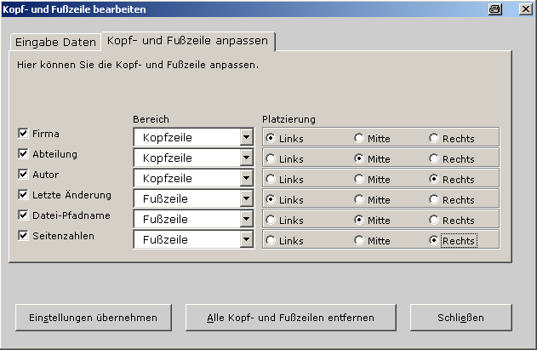
 | Damit Sie Ihre Einstellungen in der Vorschau überprüfen können, müssen Sie die Einstellungen übernehmen mithilfe des gleichnamigen Buttons. Die Schaltfläche Alle Kopf- und Fußzeilen entfernen löscht alle Eintragungen in der Kopf- und Fußzeile. Bitte beachten Sie, dass diese beiden Vorgänge etwas Zeit in Anspruch nehmen können.

 | Zoom einstellen
 | Mit Hilfe dieses Menübefehls können Sie den Zoom für die einzelnen Arbeitsblätter einstellen. Standardmäßig ist ein 85%-iger Zoom eingestellt, den Sie jedoch jederzeit ändern können.

 | Hilfe
 | Über den Hilfe-Button der Haufe Toolbar gelangen Sie auf die Hilfe-Seite, die Ihnen inhaltliche Hilfestellung bietet, sowie Hinweise zur technischen Handhabung des Tools.

 | Hinweis
 | Beim mehrmaligen Öffnen mit dem IE 7 oder IE 8 aus einer Online-Version heraus, erscheint die Meldung, dass dieses Tool bereits verwendet wird. Öffnen Sie es schreibgeschützt und speichern Sie es lokal auf Ihrem Rechner ab. Wenn Sie die Meldung unterbinden möchten, aktivieren Sie über Extras > Internetoptionen > Erweitert > Bei Einstellungen/Sicherheit die Option "Leeren des Ordners für temporäre Internetdateien beim Schließen des Browsers".

